ReportProblems
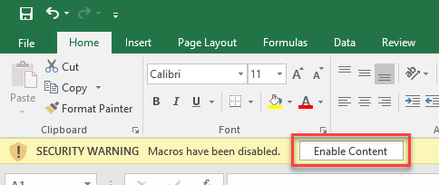
پس از اجرای فایل برنامه، در صورت مشاهدۀ پیغام ذیل، بر روی گزینۀ «Enable Content» کلیک نمایید.

